SGK Alacaklarım
SGK ALACAKLARIM

2020 Yılı
Fatura | Bankaya Yatacak Net Tutar |  |  |  |  |  |  | Eczane Hizmet Bedeli |  |  |  |  |  |  | Kesinti | Toplam | Ödendiği
Dönemi | A Grubu | B Grubu | Sıralı C | Almanya | Belçika | Hollanda | Kan Ürünü | A Grubu | B Grubu | C Sıralı | Almanya | Belçika | Hollanda | Kan Ürünü | Tutarı | Yatacak | Tarihi
Jan-20 |  |  |  |  |  |  |  |  |  |  |  |  |  |  |  | 0.00
Feb-20 |  |  |  |  |  |  |  |  |  |  |  |  |  |  |  | 0.00
Mar-20 |  |  |  |  |  |  |  |  |  |  |  |  |  |  |  | 0.00
Apr-20 |  |  |  |  |  |  |  |  |  |  |  |  |  |  |  | 0.00
May-20 |  |  |  |  |  |  |  |  |  |  |  |  |  |  |  | 0.00
Jun-20 |  |  |  |  |  |  |  |  |  |  |  |  |  |  |  | 0.00
Jul-20 |  |  |  |  |  |  |  |  |  |  |  |  |  |  |  | 0.00
Aug-20 |  |  |  |  |  |  |  |  |  |  |  |  |  |  |  | 0.00
Sep-20 |  |  |  |  |  |  |  |  |  |  |  |  |  |  |  | 0.00
Oct-20 |  |  |  |  |  |  |  |  |  |  |  |  |  |  |  | 0.00
Nov-20 |  |  |  |  |  |  |  |  |  |  |  |  |  |  |  | 0.00
Dec-20 |  |  |  |  |  |  |  |  |  |  |  |  |  |  |  | 0.00
Toplam | 0.00 | 0.00 | 0.00 | 0.00 | 0.00 | 0.00 | 0.00 | 0.00 | 0.00 | 0.00 | 0.00 | 0.00 | 0.00 | 0.00 | 0.00 | 0.00 |  | Bu satır yıllık toplamlar

 |  |  |  | Kalan Alacak: |  | 0.00 | Buraya yukarıdaki tabloda henüz ödenmemiş olan SGK alacaklarımızı yazıyoruz.

 | Notlar: A Grubu, B Grubu yazan yere ben muayene ücretlerini düşerek yazıyorum. Böylece ne yatacağını biliyor ve ödemelerimi ona göre ayarlıyorum. Eğer buraya
 | fatura tutarını yazarsanız, bankaya yatan para yazdığınız rakamlarla tutmaz ve ödemelerde dengesizlik yaşarsınız. Yani aşağıdaki örnek fatura dökümünde
 | 1 ile gösterilen tutardan, 2 ve 3 ile gösterilen tutarları düşüp yazıyoruz. Bankaya yatan tutar bu çünkü...
 | Her yıl bu tabloyu kopyalayıp alta 2021 olarak ekliyoruz.

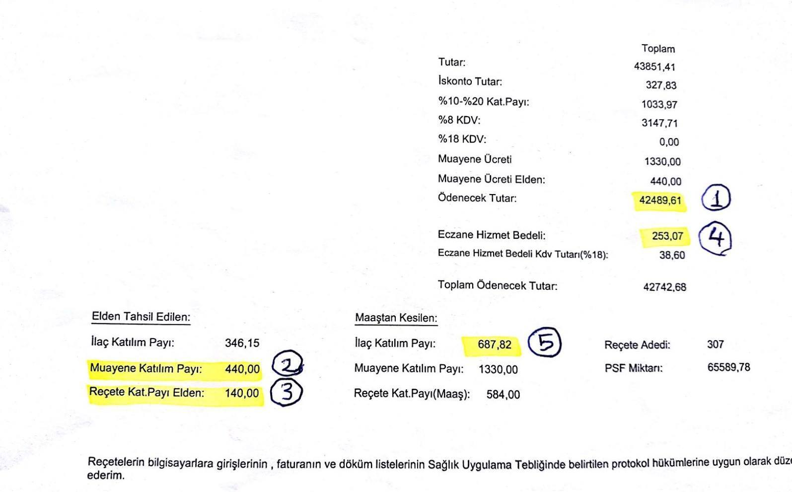

 | Bu konuda şu yazımı okumanızı tavsiye ederim: https://www.ecozumtv.com/sgk-alacaklarimizi-nasil-takip-ederiz/

